Arkusz2
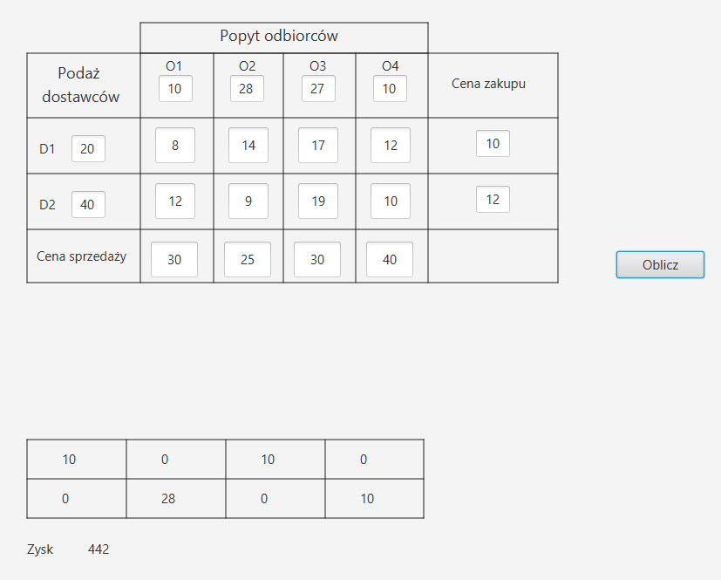
podaz dostawcow | 10 | 28 | 27 | 10
20 | 8 | 14 | 17 | 12 | 10
40 | 12 | 9 | 19 | 10 | 12 |  |  | popyt | 75
 | 30 | 25 | 30 | 40 |  |  |  | podaz | 60

Zysk
 | 12 | 1 | 3 | 18 | -100
 | 6 | 4 | -1 | 18 | -100
 | -100 | -100 | -100 | -100 | -100
 |  |  |  |  | fikc_o | Lewa | Prawa
Ilosc | 10 | 0 | 10 | 0 | 0 | 20 | 20
 | 0 | 28 | 0 | 10 | 2 | 40 | 40
fikcyjny_D | 0 | 0 | 17 | 0 | 0
Lewa | 10 | 28 | 27 | 10
Prawa | 10 | 28 | 27 | 10

 | fc | 442

